Foglio1
RISCALDAMETO RINFRESCAMENTO AMBIENTI |  |  |  | Faq.2501.2
CON POMPA DI CALORE NEL SISTEMA DEI
CONDOTTI MICROFORATI

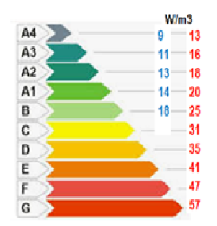
1.- Caratterizzazione edificio
Classe energetica | Cl.E. | B
Dipersione termica | Wh/m3 | 25.00 | 10
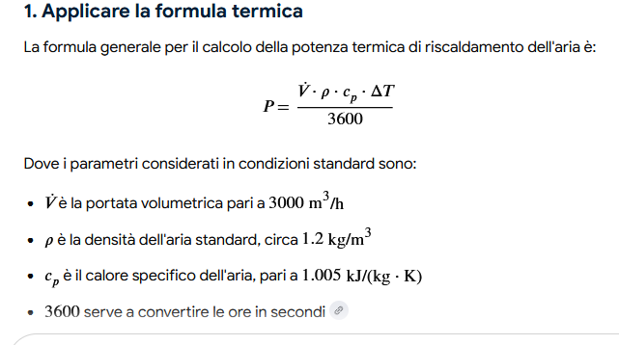
Altezza ambienti | m | 4.50
lunghezza | m | 18.00
larghezza | m | 15.00
volume ambiente | m3 | 1215.00
Potenzialità richiesta P.C. dal calc / commerc. | kW | 35.24 | 44

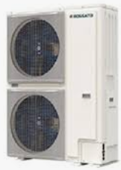
2.- Gruppo energetico P.C.
P.C. Produttore | ROSSATO
P.C. modello | cod. | 22T
Potenzialità richiesta P.C. commerc. | kW | 44
P.C. | N° | 2
Potenza termica cad P.C. | kW | 22
Portata acqua cad. max / min | L/h | 3780 | 1800
Diametro attacco | Di | 40 | 1"1/4
Contenuto acqua impianto | min. L | 100

3.-Ventilconvettore a soffitto
Produttore | ROSSATO
Tipo | a soffitto canalizzabile
Potenzialità richiesta | kW | 44
Macchine | N° | 2
Potenzialità cad macchina | kW | 22
Modello ventilconvettore | cod. | IRIS CN 1200
Potenza commerciale ventivconvettore (cad.) | kW | 37.6
Numero apparecchiature | N° | 2
Portata aria max / min | m3/h | 2850 | 1650
Portata acqua | L/h | 3236
Atacco idrico | mm | 20.00 | 3/4"F
Contenuto acqua cad. | L | 3.8

4.- Condotti microforati circolari
Produttore | MicroVen
Portata termica complessiva | m3/h | 5700 | 3300
condotti | n° | 4
Portata condotto max / min | m3/h | 1425 | 825
Lunghezza complettiva cad condotto | m | 15
Velocità dell'aria nel condotto | m/s | 7
superficie del condotto microforato | m2 | 0.06
diametro del condotto microforato | m | 0.27 | 30

5.- Serbatoio inerziale
P.C | N° | 2
Contenuto acqua P.C | L/cad | 6
Ventilconvettori | N° | 2
 | L/cad | 6
Contenuto acqua ciquito di distribuzione | Di | 40 | 1"1/4
Lunghezza tubazione ( and+ rit.) | m | 35
Continuto acqua | Litr/m | 1.296
Contenuto acqua impianto totale | L | 69.36
Contenuto acqua richisto dalle P.C | Q=L | 352
Boile inerziale | L | 282.6 | 300

